genymontion使用
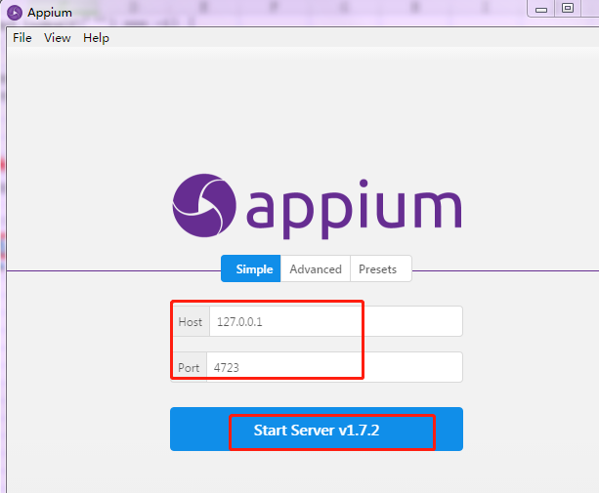
1.安装模拟器
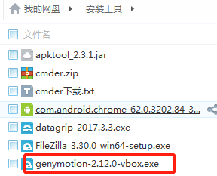

2.模拟器设置
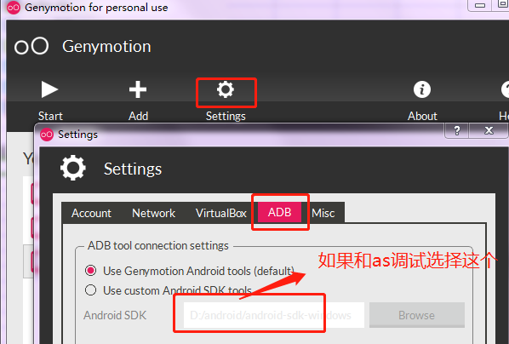

3.如果无网，检查VirtualBox中的网络设置
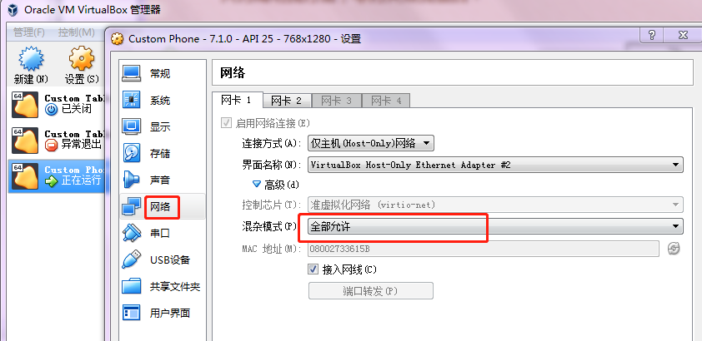

3.appium1.4不支持安卓7.0
uiautomator1.0应该是不支持7.0，不升版本就换用uiautomator2.0吧。

原因:
1. adb.js 中1035 行this.shell("ps '" + name + "'", function (err, stdout) {
对应执行的指令是ps 'uiautomator', Android7不支持这个指令格式，所以执行结果是bad pid 'uiautomator'
目前Appium未对此进行处理,所以需要修改此指令的执行方式
即将
this.shell("ps '" + name + "'", function (err, stdout) {
if (err) return cb(err);
替换成
this.shell_grep("ps", name, function (err, stdout) {

if (err) {

logger.debug("No matching processes found");
return cb(null, []);

}

并增加上面用到的shell_grep函数：
ADB.prototype.shell_grep = function (cmd, grep, cb) {
if (cmd.indexOf('"') === -1) {
cmd = '"' + cmd + '"';
}
var execCmd = 'shell ' + cmd + '| grep ' + grep;
this.exec(execCmd, cb);

};

可以换成 | appium-desktop
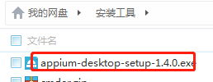

不用做其他设置，直接启动即可

定位元素
1.使用appium-desktop定位 |  |  |  | 2.使用sdk自带的工具uiautomatorviewer.bat（android-sdk-windows\tools）
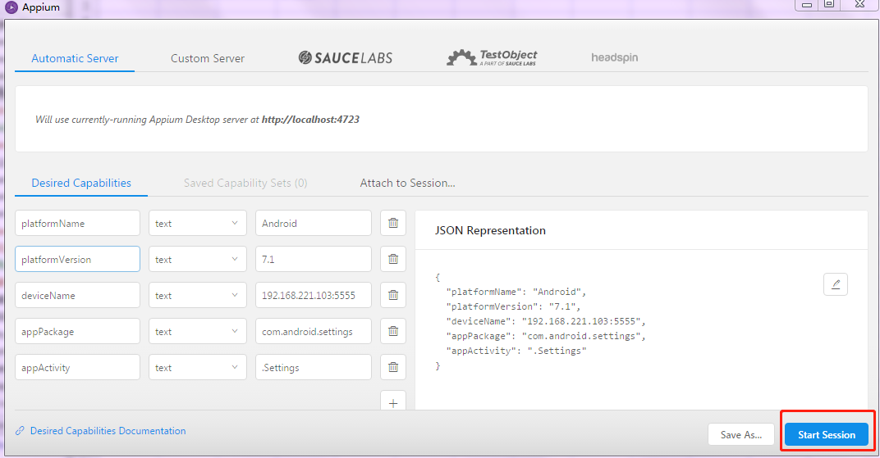
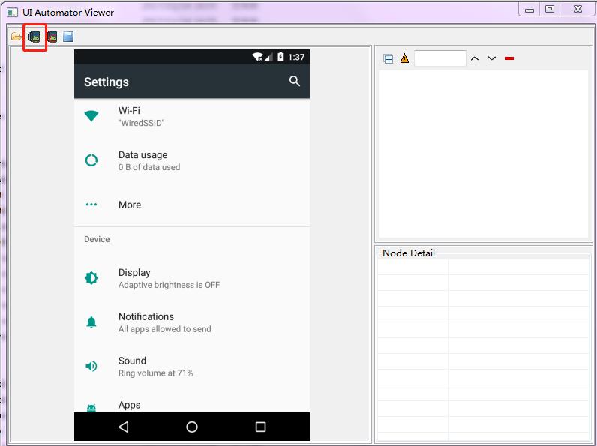

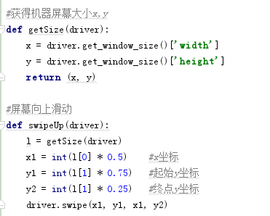
3.定位中的问题

（1）使用xpath一直定位不到元素，可以使用resource-id进行定位，然后遍历元素
 | //android.widget.TextView[contains(@text,"购物车")]
 | //android.widget.LinearLayout/android.widget.TextView[@resource-id="android:id/title"]
 | 以上都没有定位到，不知啥原因
（2）滑动方法
Swipe（int start x,int start y,int end x,int y,duration)

解释：int start x－开始滑动的x坐标，

int start y －开始滑动的y坐标。

int end x －结束点x坐标，

int end y －结束点y坐标。

duration 滑动时间（默认5毫秒）；

（3）使用content-desc定位
 | driver.find_element_by_android_uiautomator('new UiSelector().description("Remove")')

（4）有问题的页面，一直使用元素定位怎么也获取不到。可以使用tap来模拟点击操作
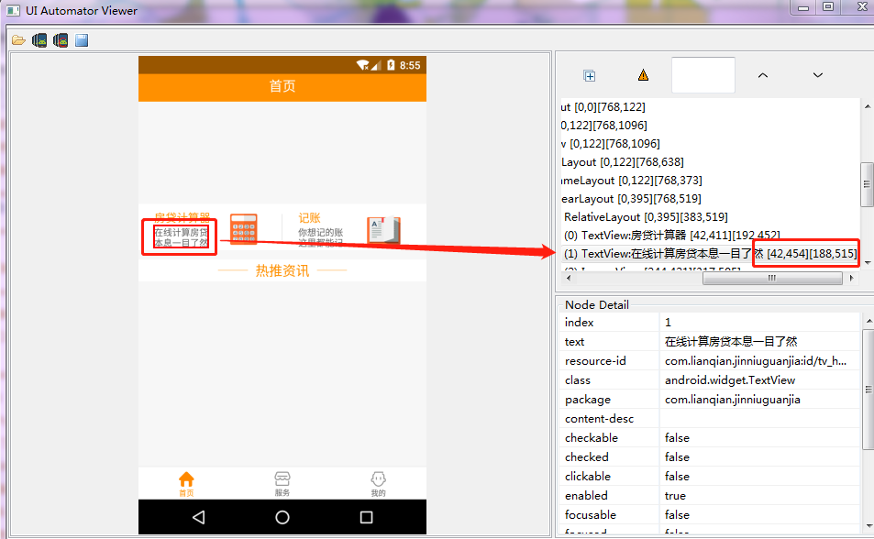
 |  |  | # 模拟手指点击操作
 |  |  | self.driver.tap([(42, 454), (188, 515)], 100)

（5）安卓特有的activity等待
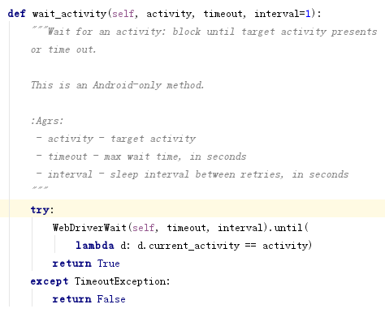
 |  | 实际使用的还是WebDriverWait

(6)获取当前activity下所有的元素
driver.find_element_by_xpath("//*")

（7）使用text定位：
driver.find_element_by_xpath("//android.widget.TextView[contains(@text, '卡乐')]")
driver.find_element_by_xpath("//android.widget.TextView[contains(@text, '我的')]")
driver.find_element_by_xpath("//*[@text='我的']")

滑动和元素等待
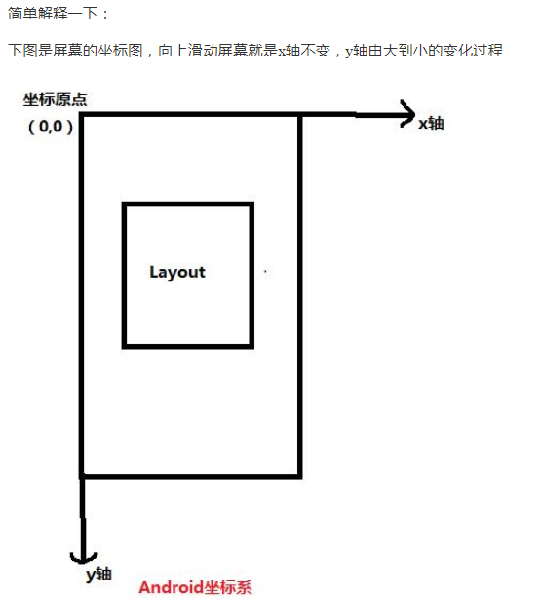
滑动
 | 向上滑动、向下滑动、向左滑动和向右滑动

 | #获得机器屏幕大小x,y
 | def getSize():
 | x = dr.get_window_size()['width']
 | y = dr.get_window_size()['height']
 | return (x, y)

 | #屏幕向上滑动
 | def swipeUp(t):
 | l = getSize()
 | x1 = int(l[0] * 0.5) #x坐标
 | y1 = int(l[1] * 0.75) #起始y坐标
 | y2 = int(l[1] * 0.25) #终点y坐标
 | dr.swipe(x1, y1, x1, y2,t)
 | #屏幕向下滑动
 | def swipeDown(t):
 | l = getSize()
 | x1 = int(l[0] * 0.5) #x坐标
 | y1 = int(l[1] * 0.25) #起始y坐标
 | y2 = int(l[1] * 0.75) #终点y坐标
 | dr.swipe(x1, y1, x1, y2,t)
 | #屏幕向左滑动
 | def swipLeft(t):
 | l=getSize()
 | x1=int(l[0]*0.75)
 | y1=int(l[1]*0.5)
 | x2=int(l[0]*0.05)
 | dr.swipe(x1,y1,x2,y1,t)
 | #屏幕向右滑动
 | def swipRight(t):
 | l=getSize()
 | x1=int(l[0]*0.05)
 | y1=int(l[1]*0.5)
 | x2=int(l[0]*0.75)
 | dr.swipe(x1,y1,x2,y1,t)
 | #调用向左滑动
 | swipLeft(1000)
 | sleep(3)
 | #调用向右滑动
 | swipRight(1000)
 | 调用向上滑动
 | swipeUp(1000)
 | 调用向下滑动
 | swipeDown(1000)

等待
 | 强制等待：time.sleep(t) 时间是按秒计算

 | 隐式等待: | driver.implicitly_wait(10)
 |  | 这里的等待函数是针对我们整个driver的。也就是说你只要是用driver去操作一个对象，或者一个元素，
 |  | 当你找不到这个元素或者对象的时候他就会自动的去等待你设置的这个超时时间，如果在超时时间内还没有找到，程序就会报错。

 | 显式等待: | WebDriverWait(driver, timeout, poll_frequency=0.5, ignored_exceptions=None) |  |  | 导入包：
 |  | driver：是我们操作的driver。 |  |  | from selenium.webdriver.support.wait import WebDriverWait
 |  | timeout：长超时时间，默认以秒为单位
 |  | poll_frequency:休眠时间的间隔（步长）时间，默认为 0.5 秒
 |  | ignored_exceptions：异常，就是没有找到程序抛出什么异常。在默认情况是跑出：NoSuchElementException

 |  | WebDriverWait()一般由 until()或 until_not()方法配合使用，下面是 until()和 until_not()方法的说明。
 |  | until(method, message=’’)
 |  | 调用该方法提供的驱动程序作为一个参数，直到返回值不为 False。
 |  | until_not(method, message=’’)
 |  | 调用该方法提供的驱动程序作为一个参数，直到返回值为 False。

 |  | WebDriverWait(driver, 10,5).until(lambda driver:driver.find_element_by_id("ssss"))
 |  | 在10秒内每5秒去查找一个id为sss的元素，如果没找到那么就报错

 |  | Appium 三种wait方法（appium 学习之改造轮子）： | http://www.cnblogs.com/tobecrazy/p/4596214.html

 |  | WebDriverWait wait = new WebDriverWait(driver, 60);
 |  | WebElement e= wait.until(new ExpectedCondition<WebElement>() {
 |  | @Override
 |  | public WebElement apply(WebDriver d) {
 |  | return d.findElement(By.id("q"));
 |  | }
 |  | })
 | driver.wait_activity(".permission.ui.GrantPermissionsActivity", 30) |  |  | 等xxx activity出现,30秒内

滑动（java）
 | /**
 | * This Method for swipe up
 | *
 | * @author Young
 | * @param driver
 | * @param during
 | */
 | public void swipeToUp(AndroidDriver driver, int during) {
 | int width = driver.manage().window().getSize().width;
 | int height = driver.manage().window().getSize().height;
 | driver.swipe(width / 2, height * 3 / 4, width / 2, height / 4, during);
 | // wait for page loading
 | }

 | /**
 | * This Method for swipe down
 | *
 | * @author Young
 | * @param driver
 | * @param during
 | */
 | public void swipeToDown(AndroidDriver driver, int during) {
 | int width = driver.manage().window().getSize().width;
 | int height = driver.manage().window().getSize().height;
 | driver.swipe(width / 2, height / 4, width / 2, height * 3 / 4, during);
 | // wait for page loading
 | }

 | /**
 | * This Method for swipe Left
 | *
 | * @author Young
 | * @param driver
 | * @param during
 | */
 | public void swipeToLeft(AndroidDriver driver, int during) {
 | int width = driver.manage().window().getSize().width;
 | int height = driver.manage().window().getSize().height;
 | driver.swipe(width * 3 / 4, height / 2, width / 4, height / 2, during);
 | // wait for page loading
 | }

 | /**
 | * This Method for swipe Right
 | *
 | * @author Young
 | * @param driver
 | * @param during
 | */
 | public void swipeToRight(AndroidDriver driver, int during) {
 | int width = driver.manage().window().getSize().width;
 | int height = driver.manage().window().getSize().height;
 | driver.swipe(width / 4, height / 2, width * 3 / 4, height / 2, during);
 | // wait for page loading
 | }

monitor
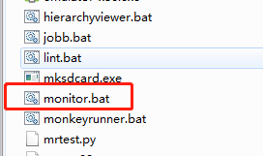

Sheet1
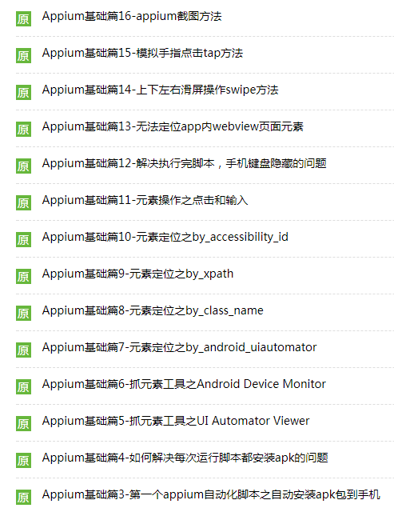
''.appium api第二弹 锋利的python,这是初稿,2015/1/5
如有错误的地方，请同学们进行留言，我会及时予以修改，尽量整合一份ok的api
作者：Mads Spiral QQ：79523822 如有疑问留言或者加qq，验证wyx
若要转载，请标注原著地址
''
#默认系统语言对应的Strings.xml文件内的数据。
get_app_string()
#查找某一个语言环境对应的字符串文件Strings.xml内数据
get_app_string(String language)
#按下某个键，具体哪个键由key值决定，key值定义在AndroidKeyCode类中
send_key_event(int key)
#获取当前activity,比如（.ApiDemos）
current_activity()
#根据bundleId来判断该应用是否已经安装
is_app_installed(String bundleId)
#安装app，appPath为应用的本地路径
install_app(String appPath)
#卸载app.bundleId在android中代表的是报名，而在ios中有专门的bundleId号。
remove_app(String bundleId)
#关闭应用，其实就是按home键把应用置于后台
close_app()
#启动应用
launch_app()
#先closeApp然后在launchAPP
reset_app()
#将字符数组用64位格式写到远程目录的某个文件中。也可以理解为把本地文件push到设备上。
push_file(String remotePath, byte[] base64Data)
#将设备上的文件pull到本地硬盘上
pull_file(String remotePath)
#将设备上的文件夹pull到本地硬盘上，一般远程文件为/data/local/tmp下的文件。
pull_folder(String remotePath)
#设置手机的网络连接状态，可以开关蓝牙、wifi、数据流量。通过NetworkConnectionSetting中的属性来设置各个网络连接的状态。
set_network_connect(NetworkConnectionSetting connection)
#得到当前网络的状态
get_network_connection()
#ios隐藏键盘
hide_keyboard()
#隐藏键盘，只能用于ios上。
hide_keyboard(String strategy, String keyName)
#执行一个touch动作，该touch动作是由TouchAction封装的。
perform_touchAction(TouchAction touchAction)
#点击element控件中心点按下，duration*5毫秒秒后松开，如此重复fingers次。
tap(int fingers, WebElement element, int duration)
#点击(x,y)点按下，duration*5毫秒后松开，如此重复fingers次。
tap(int fingers, int x, int y, int duration)
#从(startx,starty)滑到（endx,endy），分duration步滑，每一步用时是5毫秒。
swipe(int startx, int starty, int endx, int endy, int duration)
#2个手指操作控件，从对角线向中心点滑动。
pinch(WebElement el)
#以（x,y）为基准，计算得出（x,y-100）,(x,y+100)两个点，然后2个手指按住这两个点同时滑到（x,y）
pinch(int x, int y)
#与pinch(el)的动作刚好相反。两个手指由控件的中心点慢慢向控件的左顶点后右底点滑动。
zoom(WebElement el)
#和pinch(x,y)相反。两个手指从（x,y）点开始向（x,y-100）和（x,y+100）滑动。
zoom(int x, int y)
#锁屏多少秒后解锁
lock_screen(int seconds)
#模拟摇晃手机
shake()
#滚动到某个text属性为指定的字符串的控件
scroll_to(String text)
#滚动到某个text属性包含传入的字符串的控件
scroll_to_exact(String text)
#设置上下文
context(String name)
#可用上下文
get_context_handles()
#当前上下文
get_context()
#设置屏幕横屏或者竖屏
rotate(ScreenOrientation orientation)
#获取当前屏幕的方向
get_orientation()
#利用ios中的uiautomation中的属性来获取控件
find_element_by_ios_uiautomation(String using)
#和上面一样，不过获得的是多个控件
find_elements_by_ios_uiautomation(String using)
#利用android的uiautoamtor中的属性来获取单个控件。
find_element_by_android_uiautomator(String using)
#和上面一样，但是该方法获得是多个控件
find_elements_by_android_uiautomator(String using)
#利用accessibility id来获取单个控件
find_element_by_accessibilityid(String using)
#利用accessibility id来获得多个控件
find_elements_by_accessibilityid(String using)
''AppiumDriver的辅助类，主要针对手势操作，比如滑动、长按、拖动等。
TouchAction的原理是讲一系列的动作放在一个链条中，然后将该链条传递给服务器。
服务器接受到该链条后，解析各个动作，逐个执行。'''
TouchAction()
#在控件上执行press操作
press(WebElement el)
#在坐标为（x,y）的点执行press操作
press(int x, int y)
#在控件el的左上角的x坐标偏移x单位，y左边偏移y单位的坐标上执行press操作。
press(WebElement el, int x, int y)
#释放操作，代表该系列动作的一个结束标志。
release()
#以el为目标，从另一个点移动到该目标上
move_to(WebElement el)
#以（x,y）点为目标，从另一个点移动到该目标上
move_to(WebElement el, int x, int y)
#在控件的中心点上敲击一下
tap(WebElement el)
#在（x,y）点轻击一下
tap(int x, int y)
#以控件el的左上角为基准，x轴向右移动x单位，y轴向下移动y单位。在该点上轻击。
tap(WebElement el, int x, int y)
#代表一个空操作，等待一段时间
wait_action()
#等待ms秒
wait_action(int ms)
#控件长按
long_press(WebElement el)
#点长按
long_press(int x, int y)
#偏移点长按
long_press(WebElement el, int x, int y)
#取消执行该动作
cancel()
#执行该动作

